Sheet1
主键 | 卡号 | 密码 | 头像
11 | test_card_no_11 | test | 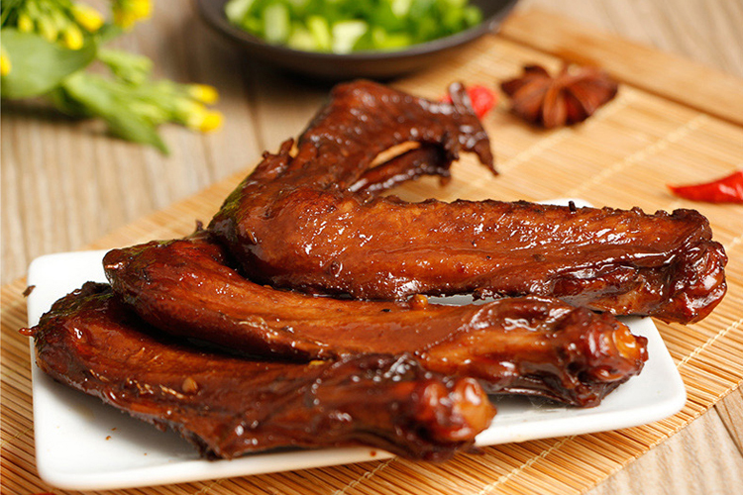
22 | test_card_no_22 | test | 
33 | test_card_no_33 | test
44 | test_card_no_44 | test | 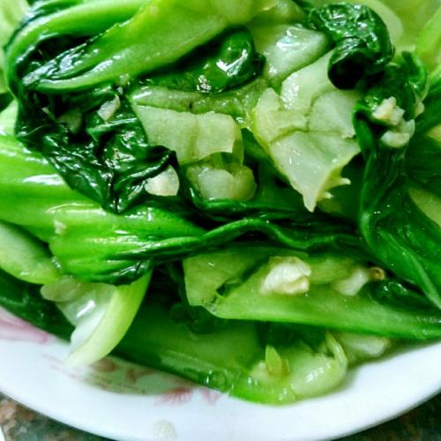
55 | test_card_no_55 | test
66 | test_card_no_66 | test
77 | test_card_no_77 | test
88 | test_card_no_88 | test
99 | test_card_no_99 | test
100 | test_card_no_9 | test

